Backlog
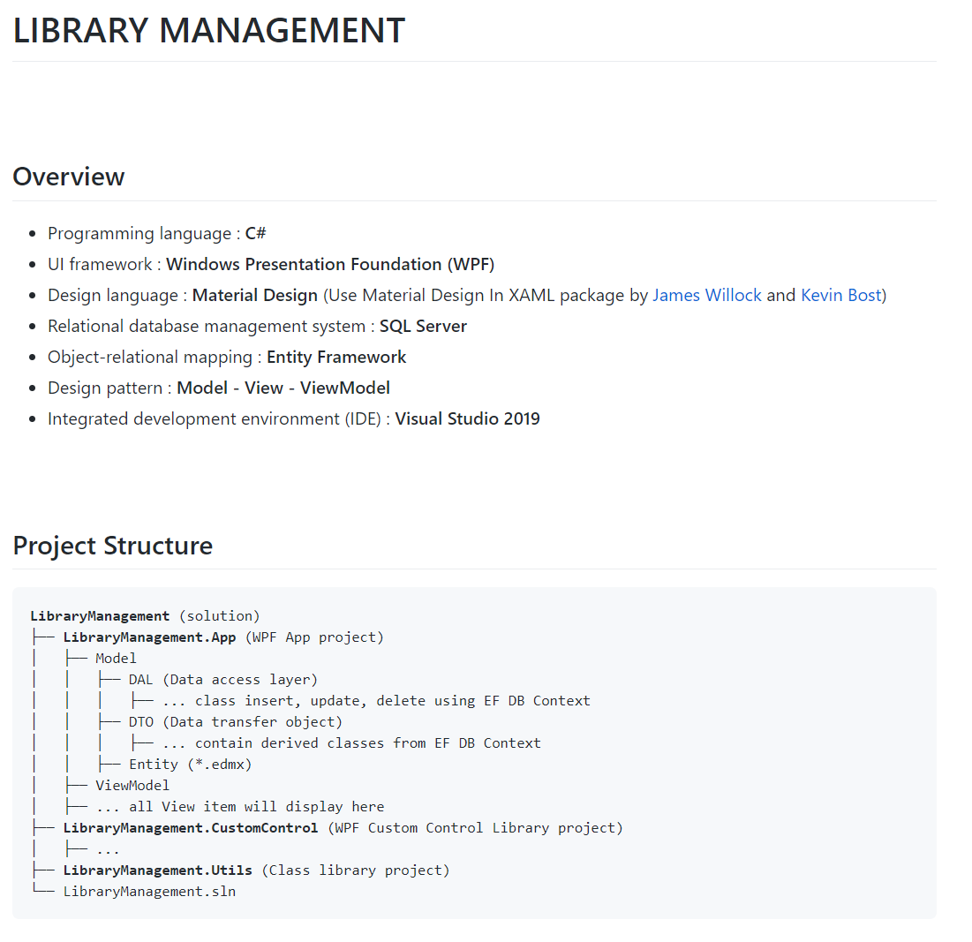
KẾ HOẠCH ĐỒ ÁN
Tên dự án: | QUẢN LÝ THƯ VIÊN
Source control | Github
Task manager | Trello
Công nghệ: | WPF (.NET Framework)
Database: | SQL Server
ORM: | Entity Framework
Design pattern | Model - View - ViewModel
IDE | Visual Studio 2019

VAI TRÒ
PM | Khánh
BA | Phúc
Dev | Hoàng
Test | Nam

KẾ HOẠCH TỔNG QUÁT
Công việc |  | Người làm | Ngày bắt đầu | Ngày kết thúc
Lấy yêu cầu |  | Phúc | 07/11/2020 | 15/11/2020
Phân tích yêu cầu | Sơ đồ phân rã | Nam | 07/11/2020 | 15/11/2020
 | Usecase |  | 07/11/2020 | 15/11/2020
 | Bussiness flow | Phúc | 07/11/2020 | 15/11/2020
 | Mockup | Hoàng | 07/11/2020 | 15/11/2020
 | Whiteframe | Khánh | 07/11/2020 | 15/11/2020
 | ERD | Nam | 07/11/2020 | 15/11/2020
Code |  | Hoàng, Khánh | 16/11/2020 | 04/12/2020
Test |  | Phúc, Nam | 20/11/2020 | 16/12/2020
Fix lỗi |  | Hoàng, Khánh | 25/11/2020 | 19/12/2020
Tài liệu hệ thống |  | Tất cả | 16/11/2020 | 19/12/2020

